Übersicht_falsches_Kennwort
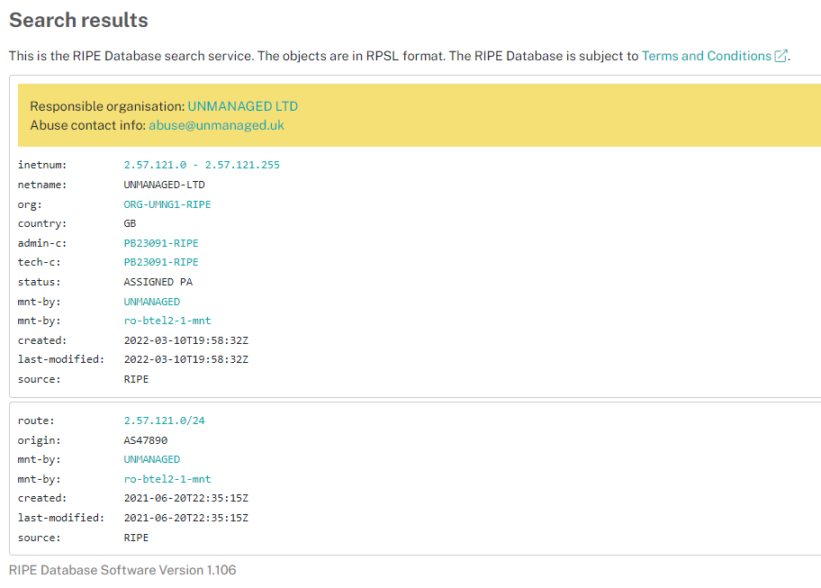
 | Werte
Zeilenbeschriftungen | Anzahl Ereignisse | Fälle gesamt
185.232.52.7 | 164 | 211
193.46.255.168 | 15 | 15
2.57.121.75 | 26 | 26
Gesamtergebnis | 205 | 252

185.232.52.7 | Ergebnisse zur 1. Adresse

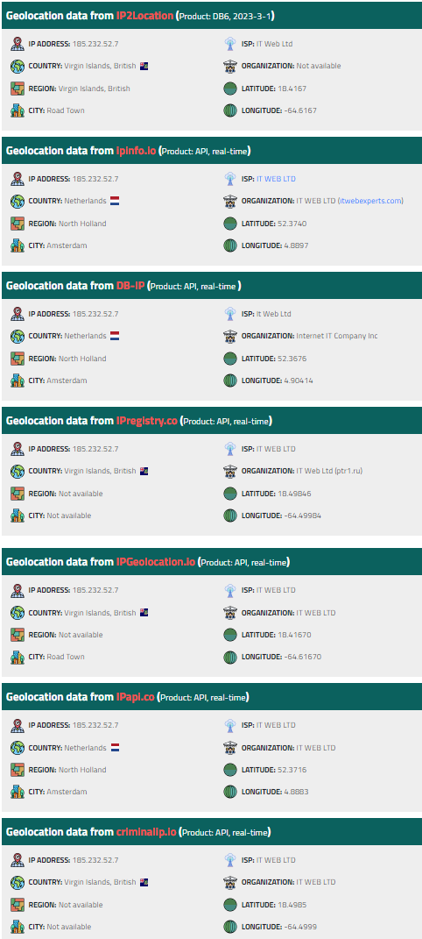
IP information 185.232.52.7 |  |  | Open TCP/UDP ports

IP address | 185.232.52.7 |  | Status well known TCP and UDP ports. Note: we do not perform any port scan but use data of the ZMap project.
Location | British Virgin Islands (VG)
Registry | ripe |  | Description | Protocol/Port | Status
 |  |  | HTTP | tcp80 | Open
 |  |  | HTTPS | tcp443 | Open
Network information |  |  | DNS | udp53 | Open
 |  |  | Network Time Protocol (NTP) | udp123 | Closed
IP address | 185.232.52.7 |  | NetBIOS Name Service | udp137 | Closed
PTR record | g0g1n0g1.prohoster.info |  | Session Initiation Protocol (SIP) | udp5060 | Closed
ASN number | 200313
ASN name (ISP) | IT WEB LTD
IP-range/subnet | 185.232.52.0/24
 | 185.232.52.0 - 185.232.52.255
Network tools

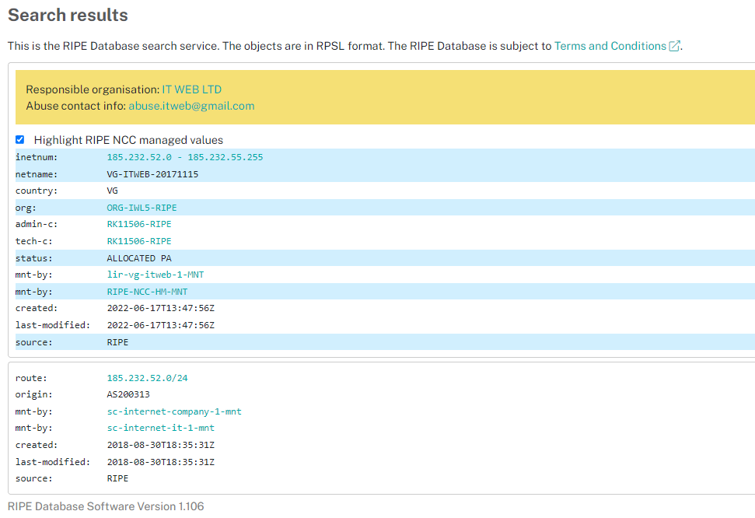

193.46.255.168

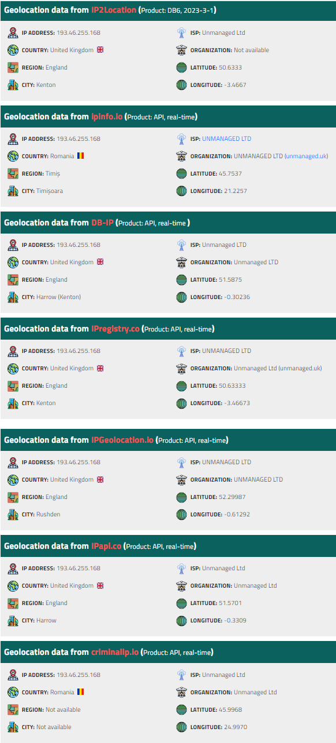
IP information 193.46.255.168 |  |  | Open TCP/UDP ports

IP address | 193.46.255.168 |  | Status well known TCP and UDP ports. Note: we do not perform any port scan but use data of the ZMap project.
Location | Romania (RO)
Registry | ripe |  | Description | Protocol/Port | Status
 |  |  | HTTP | tcp80 | Closed
 |  |  | HTTPS | tcp443 | Closed
Network information |  |  | DNS | udp53 | Closed
 |  |  | Network Time Protocol (NTP) | udp123 | Closed
IP address | 193.46.255.168 |  | NetBIOS Name Service | udp137 | Closed
PTR record | hostingmailto076.statics.servermail.org |  | Session Initiation Protocol (SIP) | udp5060 | Closed
ASN number | 47890
ASN name (ISP) | UNMANAGED LTD
IP-range/subnet | 193.46.255.0/24
 | 193.46.255.0 - 193.46.255.255
Network tools

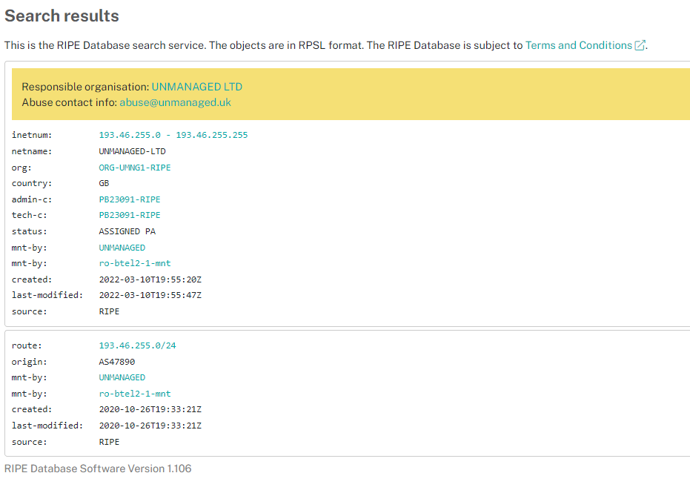

2.57.121.75

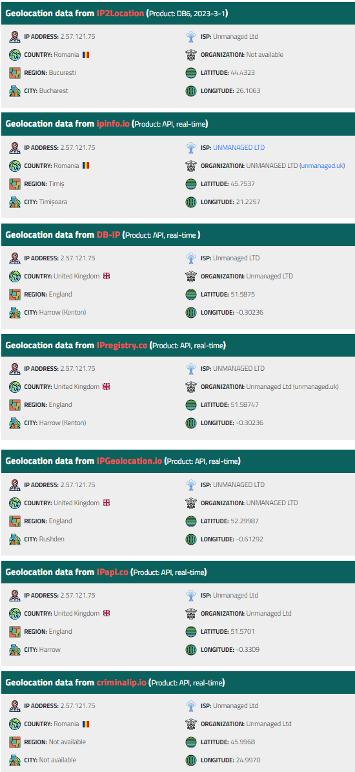
IP information 2.57.121.75 |  |  | Open TCP/UDP ports

IP address | 2.57.121.75 |  | Status well known TCP and UDP ports. Note: we do not perform any port scan but use data of the ZMap project.
Location | Romania (RO)
Registry | ripe |  | Description | Protocol/Port | Status
 |  |  | HTTP | tcp80 | Closed
 |  |  | HTTPS | tcp443 | Closed
 |  |  | DNS | udp53 | Closed
Network information |  |  | Network Time Protocol (NTP) | udp123 | Closed
 |  |  | NetBIOS Name Service | udp137 | Closed
IP address | 2.57.121.75 |  | Session Initiation Protocol (SIP) | udp5060 | Closed
PTR record | mta75.soniideas.com
ASN number | 47890
ASN name (ISP) | UNMANAGED LTD
IP-range/subnet | 2.57.121.0/24
 | 2.57.121.0 - 2.57.121.255
Network tools

